初期画面表示
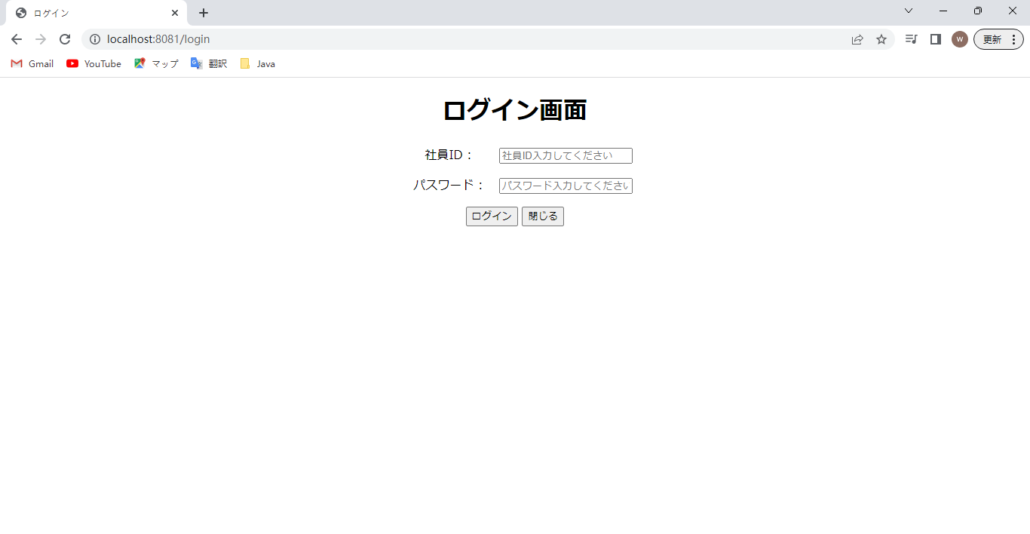
単体試験仕様書 |  | システムID | KS | 画面ID | KS001 | 作成者 | 陳 委芹 | 更新者
 |  | システム名称 | 勤怠システム | 画面名 | ログイン | 作成日 | 2023-06-20 | 更新日

 | 初期画面

ケース
単体試験仕様書 |  |  | システムID | KS | 画面ID |  |  |  | KS001 |  |  |  |  | 作成者 | 陳 委芹 | 更新者
 |  |  | システム名称 | 勤怠システム | 画面名 |  |  |  | ログイン |  |  |  |  | 作成日 | 2023-06-20 | 更新日

チェック内容
チェックポイント
 |  |  |  |  |  | 1 | 2 | 3 | 4 | 5 | ６ | ７ | ８
チェック条件 | 画面初期表示 |  |  |  |  | ○

 | 社員ID
 | 未入力の場合 |  |  |  |  |  | ○
 | 入力の場合 |  |  |  |  |  |  | ○ | ○ | ○ | ○ | ○ | ○

 | パスワード
 | 未入力の場合 |  |  |  |  |  |  | ○
 | 入力の場合 |  |  |  |  |  |  |  | ○ | ○ | ○ | ○ | ○

 | 社員テーブルに
 | 社員IDが存在しない場合 |  |  |  |  |  |  |  | ○
 | 社員IDが存在の場合 |  |  |  |  |  |  |  |  | 〇 | 〇 | 〇 | 〇
 | パスワードが存在しない場合 |  |  |  |  |  |  |  |  | ○
 | パスワードが存在の場合 |  |  |  |  |  |  |  |  |  | 〇 | 〇 | 〇
 | 社員ID、パスワードが存在する場合、DEL_FLG =1 |  |  |  |  |  |  |  |  |  | ○
 |  | 削除フラグ＝１ |  |  |  |  |  |  |  |  | 〇
 |  | 削除フラグ＝０ |  |  |  |  |  |  |  |  |  | 〇 | 〇
 | 社員ID、パスワードが存在する場合、DEL_FLG =０、ADMIN_FLG ＝０ |  |  |  |  |  |  |  |  |  |  | ○
 | 社員ID、パスワードが存在する場合、DEL_FLG =０、ADMIN_FLG ＝１ |  |  |  |  |  |  |  |  |  |  |  | ○
 |  | 権限フラグ＝０ |  |  |  |  |  |  |  |  |  | 〇
 |  | 権限フラグ＝１ |  |  |  |  |  |  |  |  |  |  | 〇

 | ログインボタンを押下する場合 |  |  |  |  |  | ○ | ○ | ○ | ○ | ○ | ○ | ○

確認内容 | 社員IDに空白が表示されること。 |  |  |  |  | ○
 | パスワードに空白が表示されること。 |  |  |  |  | ○
 | 社員IDにフォーカスが表示されること。 |  |  |  |  | ○

 | エラー「このフィールドは必須項目です。」が表示されること。 |  |  |  |  |  | ○ | ○
 | エラー「社員IDは存在しません。」が表示されること。 |  |  |  |  |  |  |  | ○ |  | ○
 | エラー「パスワードが間違っています。再度入力しなおしてください。」が表示されること。 |  |  |  |  |  |  |  |  | ○

 | 「画面一覧」画面へ遷移すること。 |  |  |  |  |  |  |  |  |  |  | ○
 | 「画面一覧 （管理者権限）」画面へ遷移すること。 |  |  |  |  |  |  |  |  |  |  |  | ○

実施結果
実施者
検証日
確認者
確認日

ケース (境界値)
単体試験仕様書 |  | システムID | KS | 画面ID |  |  |  | KS001 |  | 作成者 | 陳 委芹 | 更新者
 |  | システム名称 | 勤怠システム | 画面名 |  |  |  | ログイン |  | 作成日 | 2023-06-20 | 更新日

チェック内容
チェックポイント
 |  |  |  |  | 1 | 2 | 3 | 4 | 5
チェック条件 | 入力されたパスワードの桁数
 | 1 |  |  |  | ○
 | 2 |  |  |  |  | ○
 | 8 |  |  |  |  |  | ○
 | 20 |  |  |  |  |  |  | ○
 | 21 |  |  |  |  |  |  |  | ○

 | 登録ボタンを押下する場合 |  |  |  | ○ | ○ | ○ | ○ | ○

確認内容 | エラー「パスワードが８文字以上、２０文字以下を入力してください。」が表示されること。 |  |  |  | ○ | ○ |  |  | ○
 |  |  |  |  |  |  | ○ | ○

実施結果
実施者
検証日
確認者
確認日

